Sheet1
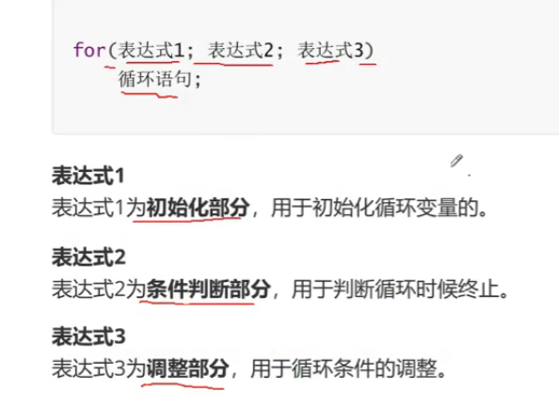
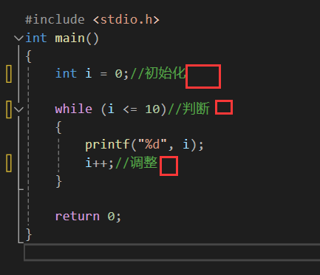

 | 初始化、判断、调整这三个部分任意一个部分发生变化对整个循环都有影响

 | 但是某些时候代码写长了，再改动参数，产生错误的概率就会直线上升

 | 所以要引入for循环，把三个条件都写在开头的括号里

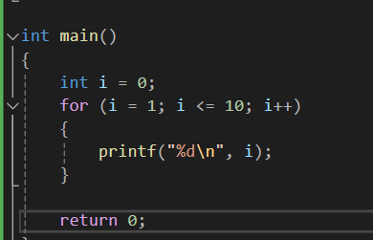

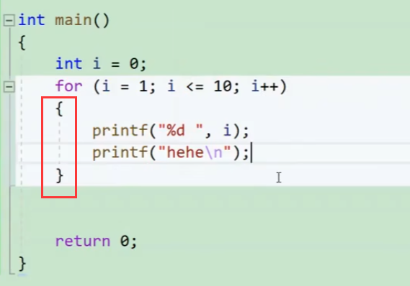

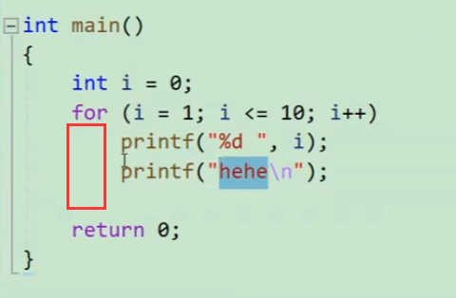

 |  | for循环后面默认执行1条语句，如果想执行多条语句，需要把他们都放到大括号里

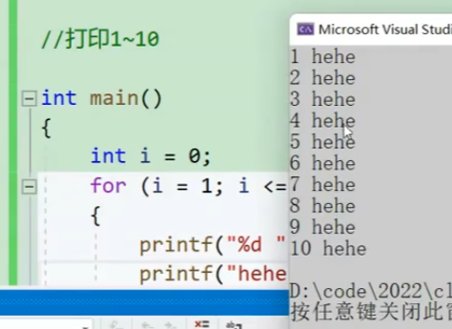

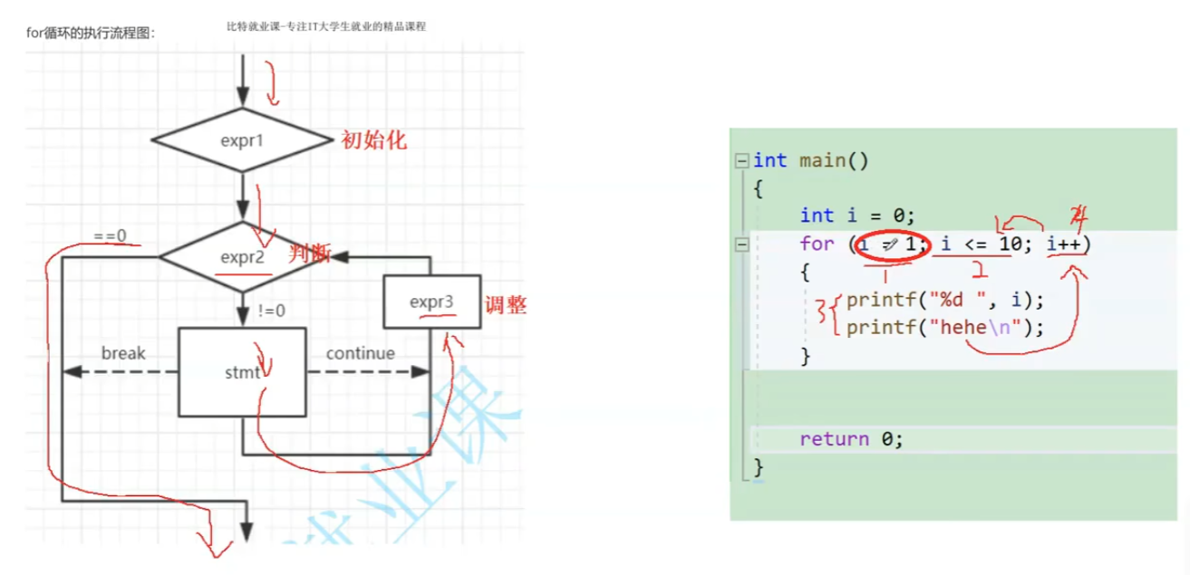

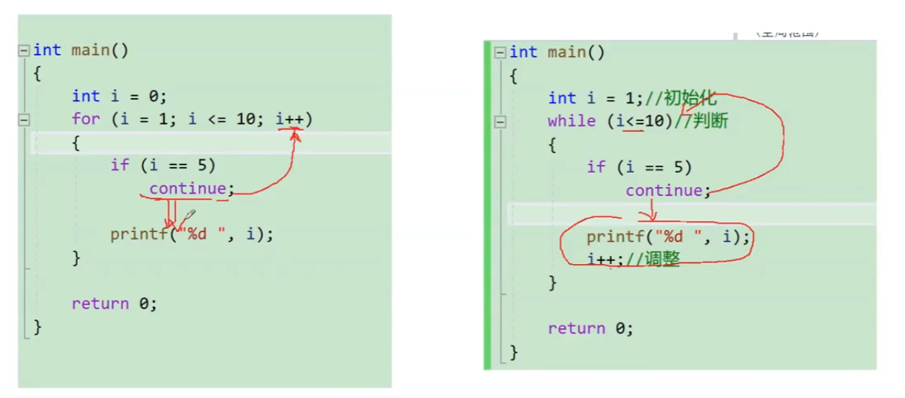

不会死循环，在头部++了 |  |  |  |  | 会死循环，++被跳过了

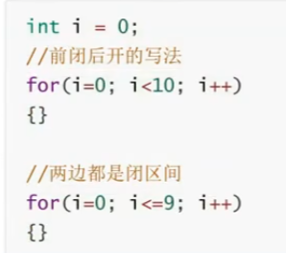
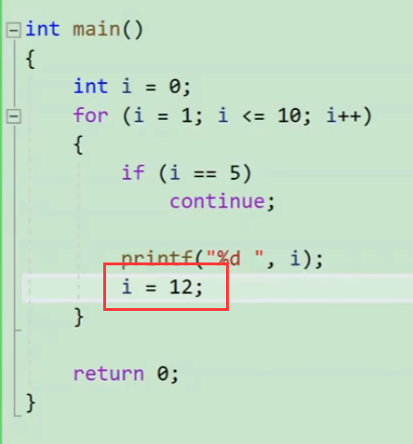

 |  |  |  |  |  |  |  | 后面不是闭区间

 |  | 里面给了i赋值，循环直接终结了

 |  |  |  |  |  |  |  |  | ！！！！重点是，数字最好有意义，从0开始整数10后面就不闭，从1开始后面就闭，可读性更强

 |  |  |  |  |  |  |  | 两边都是闭区间=

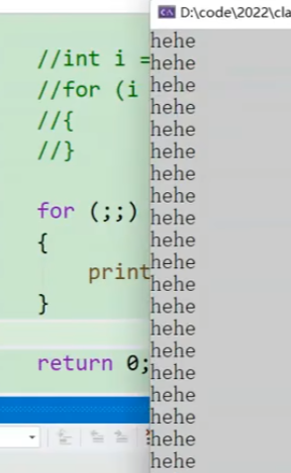

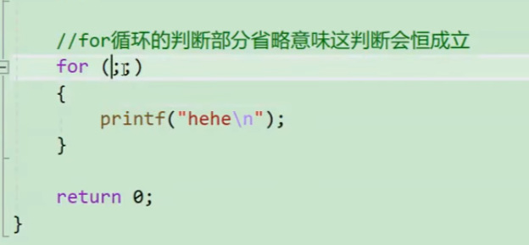
 |  |  |  |  | 死循环了

 |  |  |  |  |  |  | 右边省了初始化，导致J进去的时候就有自己第一次循环的赋值了，改变了最终循环的结果

 |  |  |  |  |  | 这种在for初始化阶段直接创建变量的写法只有C99语法和C++的写法才支持，有些编译器不认识

 |  |  |  |  |  |  |  |  |  | 这种就很正规，大家都认识

 |  |  |  |  |  | 所以有一天如果写了第一种在另外的编译器里面报错，你要知道为什么会报错

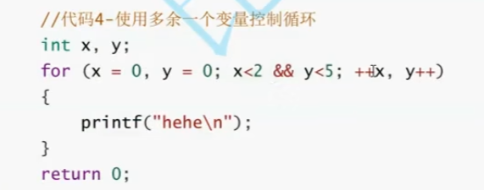

 |  |  | 多个变量控制循环也是可以的

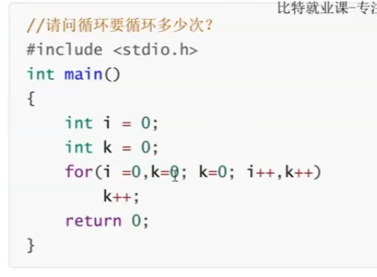
 |  |  | 0次

 |  |  |  | 这是赋值，不是判断，判断应该是K==0
 |  |  |  | 赋值=条件为假，所以都不会进循环

 |  |  |  | 程序员要对两个等号==很敏感！！！

